PROVEEDORES
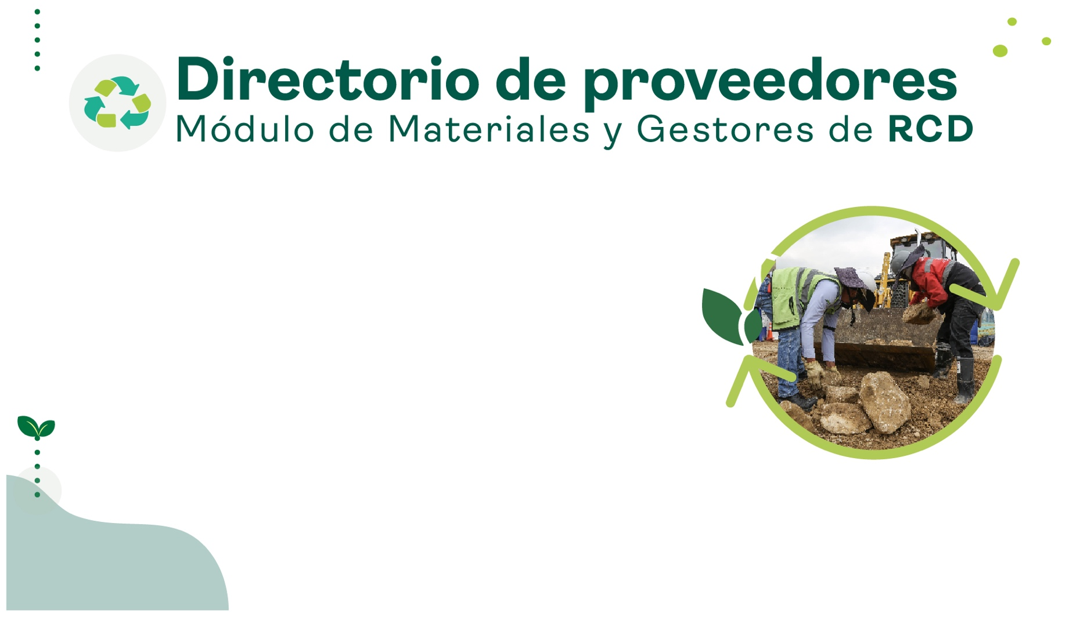

ESTADISTICA
 | Total
MEZCLAS ASFALTICAS | 15
AGREGADOS PETREOS | 39
CONCRETO HIDRAULICO | 24
LADRILLO Y PRODUCTOS DE ARCILLA | 7
PREFABRICADOS | 27
AGREGADOS A PARTIR DE RESIDUOS DE CONSTRUCCIÓN Y DEMOLICIÓN | 16
DISPOSICION FINAL DE RESIDUOS DE CONTRUCCION Y DEMOLICION -RCD | 10
TRANSFORMACIÓN Y APROVECHAMIENTO DE RESIDUOS DE CONTRUCCION Y DEMOLICION | 16

154

 | Total
BOGOTA | 33
MOSQUERA | 29
SOACHA | 23
MADRID | 12
VILLAVICENCIO | 11
COTA | 11
TENJO | 5
COGUA | 4
SIBATE | 3
COELLO | 3
CAJICA | 2
BOJACA | 2
NILO | 2
FUNZA | 1
SOPO | 1
CAQUEZA | 1
VILLAVICENCIO | 1
TOCANCIPA | 1
SAN FRANCISCO | 1
GUATAQUÍ | 1
CHIA | 1
BELLO | 1
LA CALERA | 1
SUBACHOQUE | 1
ACACIAS | 1
UNE | 1
NEMOCON | 1

